main
更新日: | 20xx.xx.xx
Parts | Item | Value | Unit | Note | 部品材料一覧
機体名 |  | sample_rocket | - | 機体名 | Basswood
ノーズコーン |  |  |  |  | Blue tube
 | ノーズコーンの形状 | Ogive | - | 現在'Ogive'のみ使用可能 | Depron(XPS)
 | 部品材料 | チタン |  | リストから選択 | Quantum tubing
 | 形状係数 | 0.98 | - | Ogive'の場合入力[0~1] | アクリル
 | ノーズコーン長さ | 300 | mm |  | アルミ
 | ベース直径 | 150 | mm | ノーズコーンベースの直径 | カエデ材
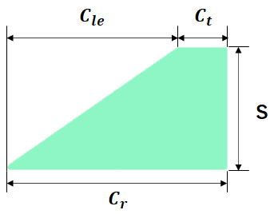
 | 厚さ | 1 | mm |  | カバ材
フィン |  |  |  |  | カーボンファイバー
 | フィンの形状 | 台形フィン |  | 現在'台形フィン'のみ使用可能 | ガラスファイバー
 | フィンの数 | 4 | - |  | コルク材
 | 傾斜 | 0 | ° | フィンの傾斜 [0°: 機体軸と平行) | スタイロフォーム(EPS)
 | 翼根コード長 | 110 | mm | 翼根のコード長(Cr) | スタイロフォーム青(XPS)
 | 翼端コード長 | 83 | mm | 翼端のコード長(Ct) | スプルース材
 | 半スパン | 48 | mm | スパン長(S) | チタン
 | 翼前縁部後退長さ | 78 | mm | 翼前縁部の後退部長(Cle) | バルサ材
 | フィンオフセット長さ | 10 | mm | 機体後端から翼根後端までの長さ。 | ボール紙
 | 厚さ | 2 | mm | フィンの厚み | ポリカーボネート(Lecan)
 | 部品材料 | ポリカーボネート(Lecan) |  | リストから選択 | ポリスチレン
ボディチューブ |  |  |  |  | ポリ塩化ビニル
 | 個数 | 3 | - | ボディチューブ個数 [ボディチューブが4個以上の場合様式をコピーペーストまたはセルを一個空けて値のみ入力してください] | マツ材
 | 外径 | 150 | mm |  | 合板(カバ材)
ボディチューブ 1 |  |  |  | ノーズコーンに最も近いものから '1' | 真鍮
 | 長さ | 60 | mm |  | 紙フェノール
 | 部品材料 | ガラスファイバー |  | リストから選択 | 紙(オフィス用)
 | 内径 | 148 | mm |  | 鉄
ボディチューブ 2
 | 長さ | 200 | mm
 | 部品材料 | チタン |  | リストから選択
 | 内径 | 148 | mm
ボディチューブ 3
 | 長さ | 700 | mm
 | 部品材料 | チタン |  | リストから選択
 | 内径 | 148 | mm

